PR-VT-01.A
Utensilios comerciales
PARTICULAR
1. Limpieza general diaria
2. Limpieza profunda 1 vez por semana
PR-VT-01 Programa de limpieza y desinfección
de áreas de ventas
Frecuencia de la limpieza y su registro
Código de colores
PARTICULAR
1. Jabón líquido neutro (Rymol)
2. Sosa
3. Windex
4. Fabuloso
Lista de químicos utilizados
PARTICULAR
1. Cámaras de refrigeración (A,B,C yD)
2. Pasillo
3. Andenes
4. Unidades
5. Patio de maniobra de ventas
a. Escoba
b. Fibra verde
c. Cepillo
d. Franela
Áreas y utensilos
COMÚN
1. Tallado con cepillo y fibra pisos
y paredes de la cámara de
refrigeración con jabón líquido
diluido con agua (120ml:20L)
Lavado de cámaras de refrigeración
PARTICULAR
Pasillo:
1. El pasillo se lava con fabuloso
diluido con agua.
2. La sosa se usa para el piso
cuando hay suero (se diluye
con agua 10 a 20 gr)
Patio de maniobras:
1. Barrido de adoquines
Lavado de pasillos y patio de maniobras
COMÚN
Las tuberías son limpiadas por
mantenimiento industrial.
Ver Bitácora de mantenimiento
preventivo FO-MI-01
Lavado de tuberías
PARTICULAR
1. Las paredes y techos se tallan
con cepillo (jdilución de jabón
líquido con agua (120 ml:20 L)
2.La estructura se talla con
fabuloso diluido con agua.
Lavado de paredes, techos y estructura de banda
PROGRAMA DE LIMPIEZA Y DESINFECCIÓN
PARTICULAR
1. Limpieza con Windex y franela
2. Los vidirios se realiza de manera
semanal
PARTICULAR
1. Tallado con fibra y cepillos con
agua y jabón líquido (120ml:18L)
Lavado de cortinas hawainas
Limpieza de vidrios y escritorios
COMÚN
Lavado de rejas para PT
PARTICULAR
1. Las puertas y estanteria se tallan con
fibra con jabón líquido diluido en
agua (120ml:20L)
Limpieza de estateria y puertas
PARTICULAR
1. Cepillado interior de la caja
con agua y jabón líquido
(120ml:20L), actividad que se
hace por la noche
2. Limpieza de carrocería del
mismo modo (120ml:20L),
El exterior es lavado antes de
salir las unidades a ruta.
Lavado de Unidades
ÁREAS GENERALES

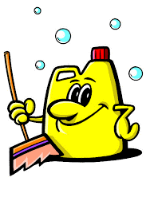


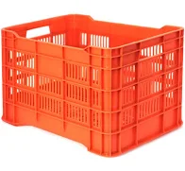





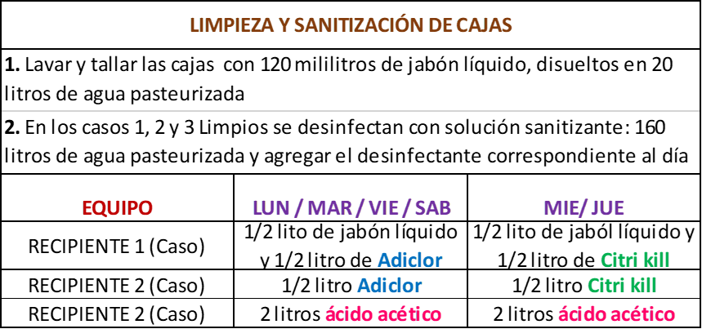

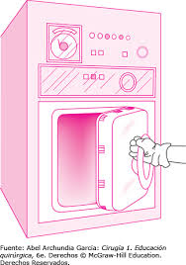

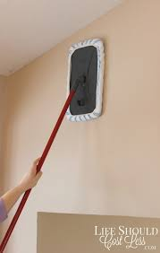
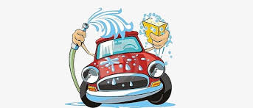


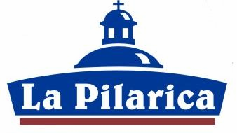

PR-VT-01.A

